상품제안서
오색필름형 모니터 메모보드(20cm) | 상품코드: S02395

 |  |  |  |  |  |  | 02-713-8555 | www.synergygift.co.kr
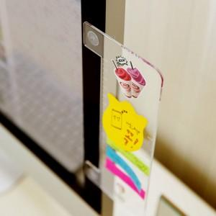 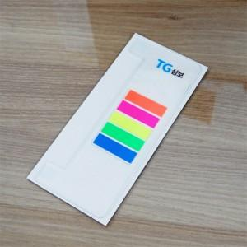

【상세/제작정보】 | `

【인쇄/포장옵션】 | 풀칼라 / OPP(비닐)

【공급단가】 | 수량 | 1,000~ | 2,000~ | 3,000~ | 5,000~ | 10,000~
*VAT별도 | 단가 | 2,540원 | 2,440원 | 2,350원 | 2,260원 | 2,200원

【상품 URL】 | https://www.synergygift.co.kr:443/src/goods_detail.php?gdno=9612

